Sheet1
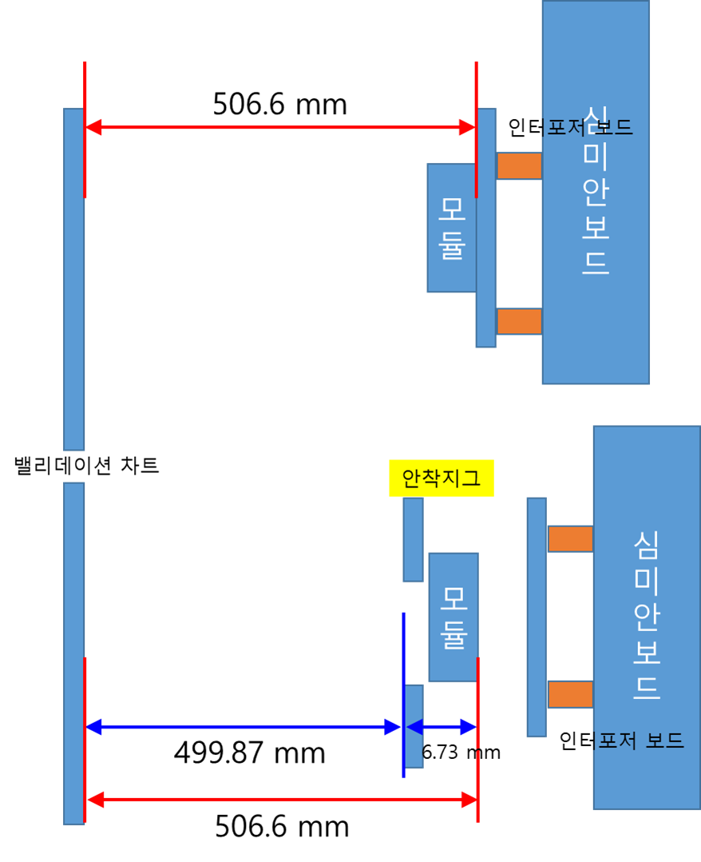
 |  | 21.6 | 6.73
 | 기준위치 | 모듈바닥-차트 | 안착지그 표면 - 차트 | 본사 3m 모터 입력 값 | isMedia
검증3차 | 300 | 306.6
 | 500 | 506.6
(개발)양산 | 300 | 321.6
521.6 mm
 | 500 | 521.6
B to C
사전 bring-up | 300 | 321.6 | 314.87 | 228 | 263
 | 500 | 521.6 | 514.87 | 433 | 50

Gen2 DV1-1 | 300 | 321.6 | 314.87
 | 500 | 521.6 | 514.87

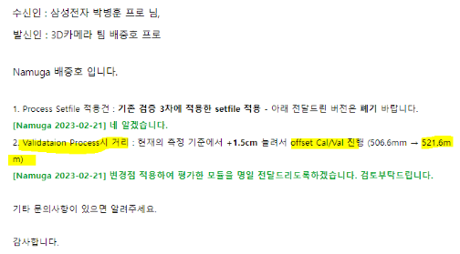

514.87 mm

521.6 mm

